说明
老虎机数学入门 PART VI 独立滚轮老虎机
来源：https://ezslotdesign.com/slotmath6/

每一格都有独立轮带（3x3=9个轮带）；计算与一般轮带相同，以一条线角度出发（参考PART I）。
通常同一列安排相同轮带使每条线期望值相同；若同列轮带不同，每条线RTP不同，
必须逐线计算再平均才是正确RTP。

原文示例：3x3、5线、Bet=1；第五格轮带改动后：
RTP = (96.850%+128.925%+96.850%+128.925%+128.925%)/5 = 116.095%

设计构想：独立滚轮任何盘面都可能发生 → 全盘奖等特色通常搭配独立滚轮；
注意免费游戏触发方式不同（例：The Great Monkey 需盘面中间3个Scatter）。

示范数据：轮带A（R1~R8）：K/Q/J/10/9 各4（轮长20）；轮带C（R9）：K6/Q6/J3/10 3/9 2（轮长20）。
走线：Line1=(R1,R2,R3) Line2=(R4,R5,R6) Line3=(R7,R8,R9) Line4=(R1,R5,R9) Line5=(R7,R5,R3)。
原文轮带在配图中，本模型数值为重建示范（原文各线值与平均116.095%见对照）。

（本簿已合并为 2 个页签：说明、PartVI 独立轮带+逐线RTP；各区块：轮带表 第2~10行，赔率表 第13~22行，逐线RTP 第25~38行）

── 完整文档（原 老虎机数学入门-PartVI-独立滚轮老虎机.md 存档）──
老虎机数学入门 PART Ⅵ —— 独立滚轮老虎机

来源：https://ezslotdesign.com/slotmath6/ （系列第六篇；轮带组合表与各线期望值明细为图片）
配图：原文 7 张配图已下载到本目录 images/slotmath6/ 并嵌入本文。
配套模型：老虎机数学入门-PartVI-独立滚轮老虎机.xlsx
一、什么是独立滚轮老虎机


[图片] 文章题图 images/slotmath6/01-feature-06-photo-1590336225155-d7e19a3a954f-opt.webp
与水果盘同样机制：每一格都有独立的轮带（如 3x3 = 9 个独立轮带）。计算逻辑与一般轮带老虎机相同——以一条线的角度出发计算（细节参考 PART I）。
二、计算示例（原文）

[图片] 原文 3x3 滚轮（9 轮分 4 组同带）与次数表 images/slotmath6/03-image-112.png
[图片] 原文各线 RTP 计算表（Line1 96.850% … 五线平均 116.095%） images/slotmath6/05-image-113.png
• 大小：3 x 3；线数：5 线；Bet：1
通常会把同一列的滚轮安排成相同轮带，让每条线的期望值相同、简化计算。若同一列中存在不同轮带，每条线的期望值就会不同。原文示例：把第五格轮带改动后：
正确的 RTP = (96.850% + 128.925% + 96.850% + 128.925% + 128.925%) ÷ 5 = 116.095%
可见同一列滚轮有差异时，必须逐线计算 RTP 再平均，才是正确 RTP。
三、设计构想（原文）

[图片] The Great Monkey：盘面中间 3 个 Scatter 触发免费游戏 images/slotmath6/06-image-114-opt.webp
与一般老虎机最大差异是特色的选用：一般轮带对图案排列顺序有限制（某些盘面不可能出现），独立滚轮却任何盘面都可能发生。因此通常是特色决定后再决定是否用独立滚轮当主架构——尤其是全盘奖这种特色，通常一定要搭配独立滚轮。
注意：独立滚轮的免费游戏触发方式可能不同（例：《The Great Monkey》需要盘面中间出现 3 个 Scatter），此时要特别小心各条线 RTP 的处理。
四、Excel 模型（示范数据）

• 9 个独立轮带（3x3）：第 1、3 列用轮带 A，第 2 列用轮带 B（各 K/Q/J/10/9 若干，蓝字可改）
• 走线：3 横线 + 2 条 V 线（5 线）
• 赔率表 3 连线；逐线计算 RTP → 平均为总 RTP
• 对照原文示例值：96.850% / 128.925% / … / 平均 116.095%（原文轮带在配图中，本模型数值为重建示范）
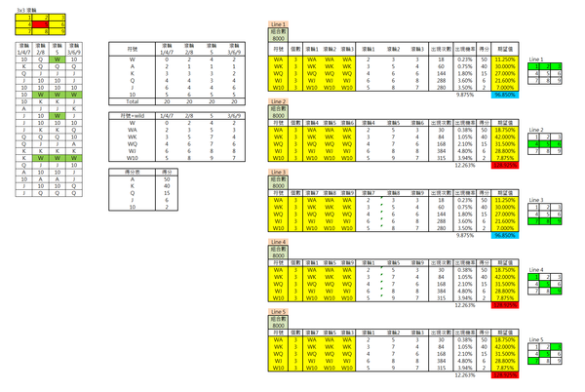
工作表 | 内容
说明 | 方法、示例值、设计构想
PartVI 独立轮带+逐线RTP | 轮带表（9 个独立轮带的图案次数，蓝字）+ 赔率表（3 连线）+ 逐线RTP（5 条线各自的 RTP 与平均）

原文数据核对（读图回填）

• 赔率表（原文）：A 50、K 40、J 15、10 2（仅 3 连线）——已回填 xlsx
• 原文结构：9 轮分 4 组同带（1/4/7、2/8、5、3/6/9），每轮带长 20；每线 总合计 = 8000（20^3）
• 原文 Line1 各行（image-113）：WA 18/0.225%/50/11.25%；WK 60/0.75%/40/30.00%；WQ 144/1.80%/15/27.00%；WJ 288/3.60%/15/21.60%；W10 280/3.50%/2/7.00% → Line1 = 96.850%（与文章一致 ✓）
• 原文五线 RTP：96.850% / 128.925% / 96.850% / 128.925% / 128.925% → 平均 116.095% ✓
• 各组轮带的完整次数表在截图中部分数字过小未能全部确认，xlsx 的轮带表保留为示范值（蓝字可按原图校准）
配图清单（images/slotmath6/）


文件 | 说明
images/slotmath6/01-feature-06-photo-1590336225155-d7e19a3a954f-opt.webp | 文章题图
images/slotmath6/02-image-112.png | 3x3 滚轮与次数表
images/slotmath6/03-image-112.png | 同图（大图）
images/slotmath6/04-image-113.png | 各线 RTP 计算表
images/slotmath6/05-image-113.png | 同图（大图）
images/slotmath6/06-image-114-opt.webp | The Great Monkey 游戏图（大图）
images/slotmath6/07-image-114-opt.webp | 同图（小图重复）

